BG NIIF
Ejemplo SA de CV
Estados de Posición financiera
Acumulado al 31 de diciembre de 2020
(en pesos mexicanos)

 |  |  | Ene-20 | Feb-20 | Mar-20 | Abr-20 | May-20 | Jun-20 | Jul-20 | Ago-20 | Sep-20 | Oct-20 | Nov-20 | Dic-20 |  |  | Ene-20 | Feb-20 | Mar-20 | Abr-20 | May-20 | Jun-20 | Jul-20 | Ago-20 | Sep-20 | Oct-20 | Nov-20 | Dic-20
 |  | Activos
Activo corto plazo:
 | Efectivo y equivalentes de efectivo |  | 231,530 | 51,008 | 228,302 | 352,556 | 143,903 | 1,278,022 | 284,026 | 330,013 | 174,163 | 562,971 | 3,595,123 | 9,453,855 | Liquidez | Activo Circulante / Pasivo Circulante | 2.90 | 3.41 | 2.29 | 1.52 | 1.94 | 1.46 | 1.34 | 1.33 | 1.21 | 1.34 | 1.19 | 1.43
 | Cuentas por cobrar a clientes y otras cuentas por cobrar – Neto |  | 21,523 | 654,214 | 657,146 | 800,956 | 679,823 | 711,650 | 729,908 | 748,613 | 735,059 | 206,454 | 491,798 | 23,560 | Prueba Ácida | (Activo Corriente - Inventarios) / Pasivo Corriente | 2.58 | 3.10 | 2.12 | 1.14 | 1.60 | 1.22 | 0.85 | 0.57 | 0.46 | 0.50 | 0.47 | 0.80
 | Cuentas por cobrar a partes relacionadas |  | 2,047,180 | 2,047,142 | 2,048,073 | 2,048,042 | 2,048,482 | 2,047,648 | 3,914,140 | 2,048,041 | 2,041,224 | 2,047,159 | 2,047,159 | 7,497,605 | Endeudamiento terceros | Pasivo total terceros / Activo Total | 0.29 | 0.24 | 0.30 | 0.51 | 0.38 | 0.53 | 0.59 | 0.65 | 0.73 | 0.65 | 0.74 | 0.42
 | Impuestos por recuperar |  | 696,777 | 600,556 | 700,310 | 1,028,508 | 795,750 | 912,985 | 1,284,442 | 2,237,679 | 3,702,463 | 5,197,505 | 5,830,634 | 1,617,053 | Endeudamiento | Pasivo total / Activo Total | 0.29 | 0.24 | 0.34 | 0.54 | 0.43 | 0.56 | 0.62 | 0.74 | 0.81 | 0.76 | 0.83 | 0.78
 | Inventarios - Neto |  | 633,397 | 545,892 | 466,387 | 2,070,252 | 1,224,788 | 1,441,128 | 3,760,919 | 10,138,901 | 14,500,031 | 17,304,779 | 22,049,750 | 16,880,587 | Capital de trabajo | Activo corriente – pasivo corriente. | 3,769,426 | 4,256,827 | 3,502,992 | 2,866,828 | 3,393,327 | 2,699,182 | 2,625,461 | 4,437,145 | 4,127,649 | 7,050,822 | 5,900,982 | 11,454,702
 | Pagos anticipados |  | 2,123,073 | 2,123,073 | 2,123,073 | 2,123,073 | 2,123,073 | 2,147,262 | 281,179 | 2,199,762 | 2,224,762 | 2,224,762 | 2,459,077 | 2,574,991 | Deuda a capital | Deuda Total / Patrimonio Total | 0.40 | 0.32 | 0.45 | 1.12 | 0.67 | 1.21 | 1.58 | 2.50 | 3.81 | 2.68 | 4.26 | 1.92
 | Otros activos financieros |  | - | - | - | - | - | - | - | - | - | - | - | -
 |  | Total de corto plazo | 5,753,481 | 6,021,885 | 6,223,290 | 8,423,389 | 7,015,820 | 8,538,695 | 10,254,614 | 17,703,009 | 23,377,702 | 27,543,630 | 36,473,542 | 38,047,650
Liquidez
Prueba ácida
Deuda terceros
 |  |  | - | - | - | - | - | - | - | - | - | - | - | -
Activo a largo plazo: |  |  | - | - | - | - | - | - | - | - | - | - | - | -
 | Mejoras a locales arrendados, construcciones en proceso, mobiliario y equipo - Neto |  | 1,035,151 | 1,034,348 | 1,405,992 | 1,421,268 | 1,119,319 | 1,281,277 | 1,441,660 | 1,537,121 | 1,594,480 | 1,905,948 | 2,104,727 | 2,170,460
 | Inversión en acciones de compañías subsidiarias |  | - | - | - | - | - | - | - | - | - | - | - | -
 | Inversión en acciones de entidades asociadas |  | - | - | - | - | - | - | - | - | - | - | - | -
 | Otros activos financieros |  | 87,277 | 87,277 | 106,759 | 192,704 | 192,704 | 367,506 | 367,506 | 514,384 | 564,988 | 709,316 | 1,261,430 | 1,261,430
 | Activos intangibles – Neto |  | 64,191 | 128,382 | 168,948 | 168,948 | 168,948 | 168,948 | 168,948 | 168,948 | 168,948 | 168,948 | 168,948 | 168,948
 | Instrumentos financieros derivados |  | - | - | - | - | - | - | - | - | - | - | - | -
 | Impuestos a la utilidad diferidos activo |  | - | - | - | - | - | - | - | - | - | - | - | -
 |  | Total de activo a largo plazo | 1,186,619 | 1,250,007 | 1,681,699 | 1,782,920 | 1,480,971 | 1,817,731 | 1,978,114 | 2,220,453 | 2,328,416 | 2,784,212 | 3,535,105 | 3,600,838
 |  |  | - | - | - | - | - | - | - | - | - | - | - | -
Total activos |  |  | 6,940,100 | 7,271,892 | 7,904,989 | 10,206,309 | 8,496,791 | 10,356,426 | 12,232,728 | 19,923,462 | 25,706,118 | 30,327,842 | 40,008,647 | 41,648,489

 |  | Pasivo
Pasivo corto plazo:
 | Préstamos |  | - | - | - | - | - | - | - | - | - | - | - | -
 | Arrendamiento financiero |  | - | - | - | - | - | - | - | - | - | - | - | -
Deuda a capital
Capital trabajo
Deuda
 | Cuentas por pagar a proveedores y acreedores diversos |  | 1,984,055 | 1,747,559 | 2,352,798 | 5,188,907 | 3,252,482 | 5,472,013 | 7,261,653 | 12,897,859 | 18,875,828 | 19,625,347 | 29,568,012 | 17,405,174
 | Cuentas por pagar a partes relacionadas |  | - | 17,500 | 367,500 | 367,500 | 367,500 | 367,500 | 367,500 | 367,500 | 367,500 | 731,250 | 731,250 | -
 | Otras cuenta por pagar y gastos acumulados |  | (0) | (0) | (0) | 154 | 2,511 | (0) | (0) | 505 | 6,726 | 136,211 | 273,298 | 1,663,026
 | Ingresos diferidos |  | - | - | - | - | - | - | - | - | - | - | - | 7,524,748
 |  | Total de pasivo circulante | 1,984,055 | 1,765,058 | 2,720,298 | 5,556,561 | 3,622,493 | 5,839,513 | 7,629,153 | 13,265,864 | 19,250,053 | 20,492,808 | 30,572,560 | 26,592,949

Pasivo a largo plazo:
 | Préstamos |  | - | - | - | - | - | - | - | 1,500,000 | 1,500,000 | 2,500,000 | 2,500,000 | 6,000,000
 | Arrendamiento financiero |  | - | - | - | - | - | - | - | - | - | - | - | -
 | Otros pasivos |  | - | - | - | - | - | - | - | - | - | - | - | -
 | Beneficios a empleados |  | - | - | - | - | - | - | - | - | - | - | - | -
 | Impuestos a la utilidad diferidos |  | - | - | - | - | - | - | - | - | - | - | - | -
 |  | Total de pasivo a largo plazo | - | - | - | - | - | - | - | 1,500,000 | 1,500,000 | 2,500,000 | 2,500,000 | 6,000,000
 |  |  | - | - | - | - | - | - | - | - | - | - | - | -
 |  | Total de pasivo | 1,984,055 | 1,765,058 | 2,720,298 | 5,556,561 | 3,622,493 | 5,839,513 | 7,629,153 | 14,765,864 | 20,750,053 | 22,992,808 | 33,072,560 | 32,592,949

Capital contable:
 | Capital social |  | 5,920,405 | 5,920,405 | 5,920,405 | 5,920,405 | 5,920,405 | 5,920,480 | 5,920,405 | 5,996,155 | 5,920,405 | 8,250,000 | 8,250,000 | 8,250,000
 | Prima en emisión de acciones |  | - | - | - | - | - | - | - | - | - | - | - | -
 | Otras cuentas de capital |  | 0 | 0 | 0 | 0 | 0 | 0 | - | 0 | 0 | - | - | -
 | Otras partidas del resultado integral |  | - | - | - | - | - | - | - | - | - | - | - | -
 | Utilidades acumuladas |  | (964,360) | (413,571) | (735,713) | (1,270,657) | (1,046,107) | (1,403,566) | (1,316,830) | (838,556) | (964,340) | (914,966) | (1,313,913) | 805,540
 |  |  | - | - | - | - | - | - | - | - | - | - | - | -
 |  | Total de capital contable | 4,956,045 | 5,506,834 | 5,184,692 | 4,649,748 | 4,874,298 | 4,516,913 | 4,603,575 | 5,157,598 | 4,956,065 | 7,335,034 | 6,936,087 | 9,055,540
 |  |  | - | - | - | - | - | - | - | - | - | - | - | -
Total pasivo y capital contable |  |  | 6,940,100 | 7,271,892 | 7,904,989 | 10,206,309 | 8,496,791 | 10,356,426 | 12,232,728 | 19,923,462 | 25,706,118 | 30,327,842 | 40,008,647 | 41,648,489

 |  |  | 6,940,100 | 7,271,892 | 7,904,989 | 10,206,309 | 8,496,791 | 10,356,426 | 12,232,728 | 19,923,462 | 25,706,118 | 30,327,842 | 40,008,647 | 41,648,489
 |  |  | 0 | - | 0 | - | - | - | - | 0 | - | (0) | 0 | -

Otras Razones
 | Liquidez
 | La liquidez de una organización es juzgada por la capacidad para saldar las obligaciones a corto
 | plazo que se han adquirido a medida que éstas se vencen. Se refieren no solamente a las finanzas
 | totales de la empresa, sino a su habilidad para convertir en efectivo determinados activos y pasivos
 | corrientes.

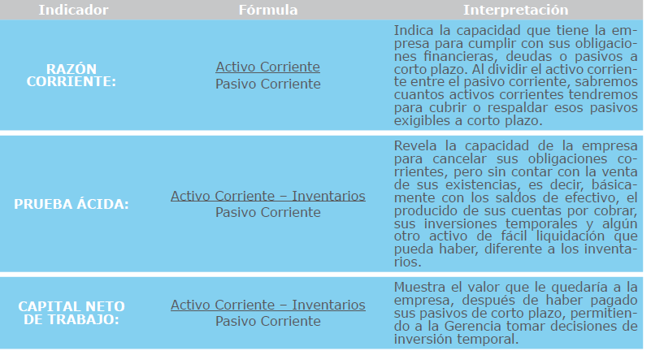

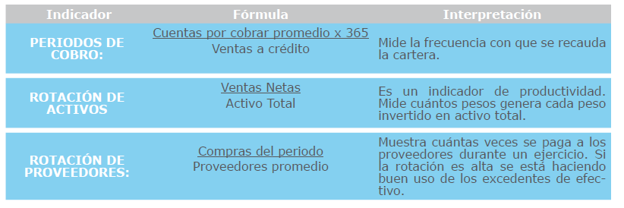

Eficiencia
 | Miden el grado de cumplimiento de los objetivos definidos en el Modelo de Operación.
 | El indicador de eficacia mide el logro de los resultados propuestos. Nos indica si se hicieron las cosas
 | que se debían hacer, los aspectos correctos del proceso. Los indicadores de eficacia se enfocan en el
 | Qué se debe hacer, por tal motivo, en el establecimiento de un indicador de eficacia es fundamental
 | conocer y definir operacionalmente los requerimientos del cliente del proceso para comparar lo que
 | entrega el proceso contra lo que él espera.

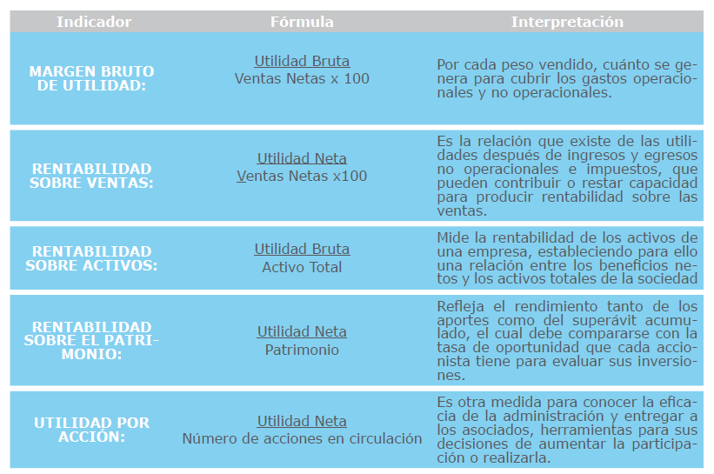

 | Desempeño

Es un instrumento de medición de las principales variables asociadas al cumplimiento de los objetivos
y que a su vez constituyen una expresión cuantitativa y/o cualitativa de lo que se pretende alcanzar
con un objetivo específico establecido

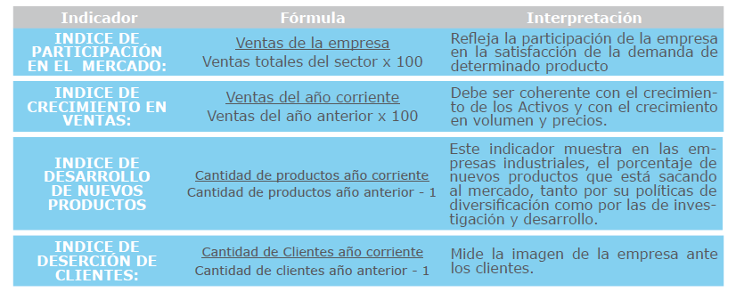

Productividad

Deuda
Tienen por objeto medir en qué grado y de qué forma participan los acreedores dentro del financiamiento
de la empresa. De la misma manera se trata de establecer el riesgo que incurren tales
acreedores, el riesgo de los dueños y la conveniencia o inconveniencia de un determinado nivel de
endeudamiento para la empresa.
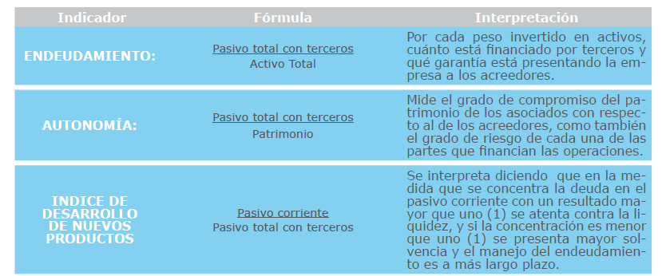

Diagnostico financiero

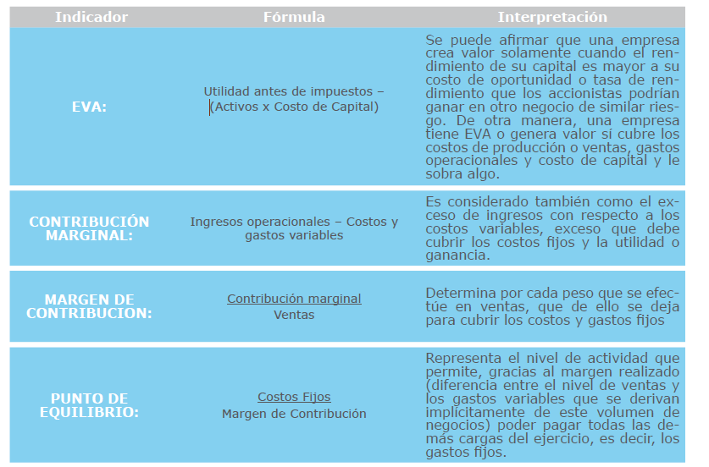

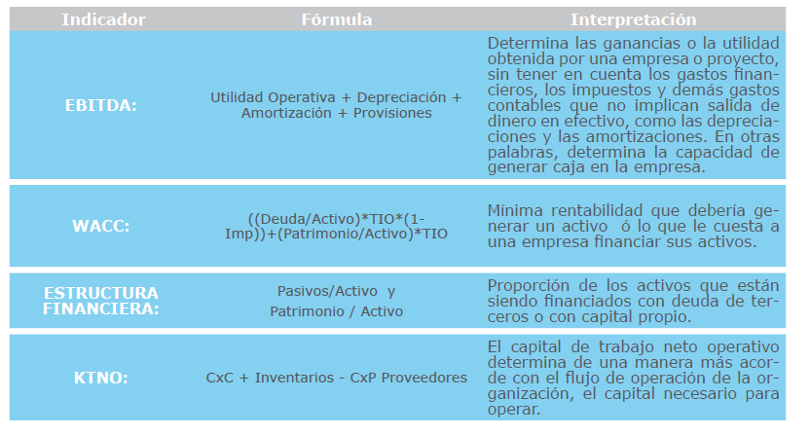

Eficiencia
productividad
con la cual se administran los recursos, para la obtención de los resultados del proceso y
el cumplimiento de los objetivos. Los indicadores de eficiencia miden el nivel de ejecución del proceso,
se concentran en el Cómo se hicieron las cosas y miden el rendimiento de los recursos utilizados
por un proceso. Tienen que ver con la productividad.

